Sheet1
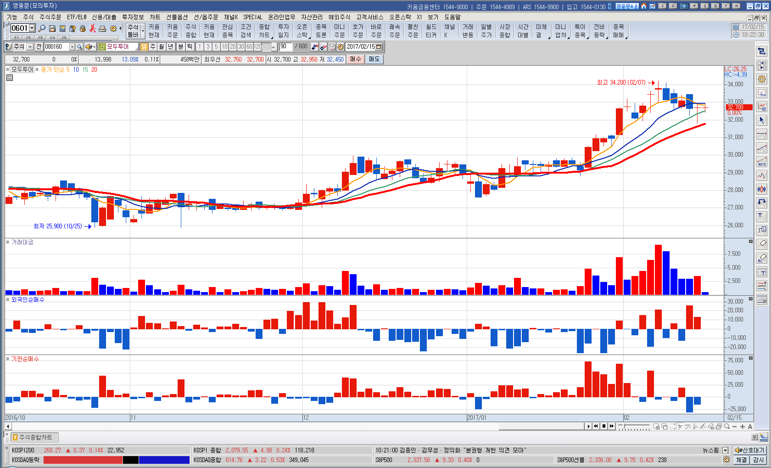
Q1. 외국인 / 기관 순매수
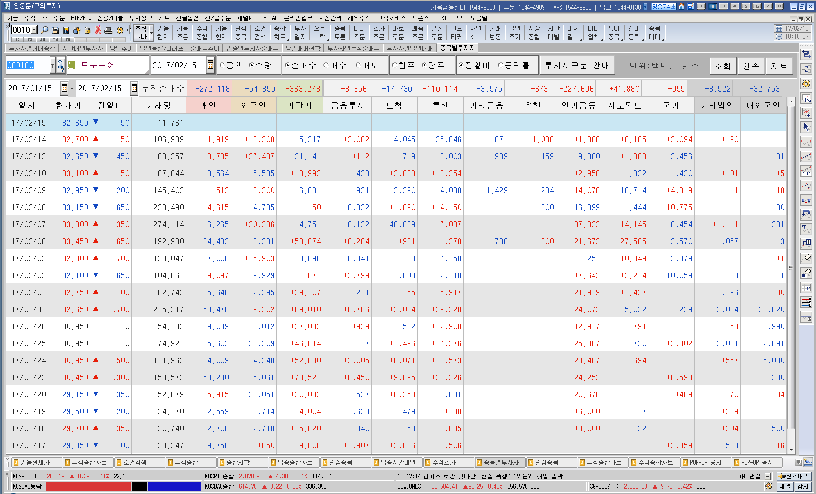

Q2. 외국인 / 기관 순매수 차트에 보조지표로 삽입

